Лист1
Номер | Статус | Заголовок | Описание | Шаги воспроизведения | Фактический результат | Ожидаемый результат | Окружение | Вложения | Приоритет | Дополнительная информация
1 | Исправлена | Некорректное отображение таблицы | При отображении списка событий в форме 2 таблица имеет неправильные размеры,что приводит к нечитаемости данных | Запустить приложение, войти в него, обратить внимание на таблицу со списком событий | Таблица сильно растягивается, видны не все колонки, и, соответственно, не все данные отображаются | Таблица должна иметь фиксированные размеры, соответствовать требованиям к пользовательскому интерфейсу, указанным в ТЗ | ОС: Windows 11, Microsoft Visual Studio Community 2022 (64-разрядная версия) - Current Версия 17.12.1, Microsoft .NET Framework Версия 4.8.09032 | 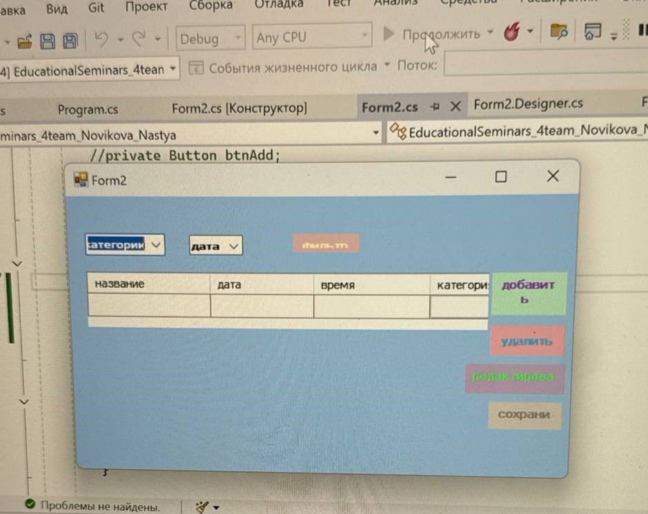 | Низкий
2 | Исправлена | Кнопки "Добавить", "Редактировать", "Удалить", "Сохранить" имеют разный размер | Кнопки управления в форме 2 ("Добавить", "Редактировать", "Удалить", "Сохранить" ) имеют разную ширину и высоту | Запустить приложение, войти в него, обратить внимание на размеры кнопок | Кнопки имеют разную ширину и высоту | Кнопки должны иметь фиксированный размер,указанный в ТЗ | ОС: Windows 11, Microsoft Visual Studio Community 2022 (64-разрядная версия) - Current Версия 17.12.1, Microsoft .NET Framework Версия 4.8.09032 |  | Низкий
3 | Исправлена | Некорректное отображение полей ввода логина и пароля | В форме 1 поля ввода логина и пароля имеют некорректные размеры | Запустить приложение, обратить внимание на размеры полей ввода логина и пароля | Размеры полей ввода логина и пароля не соответствуют размерам, указанным в ТЗ | Размеры полей ввода логина и пароля должны соответствовать размерам, указанным в ТЗ | ОС: Windows 11, Microsoft Visual Studio Community 2022 (64-разрядная версия) - Current Версия 17.12.1, Microsoft .NET Framework Версия 4.8.09032 |  | Низкий
4 | Исправлена | В приложении отсутствует форма для добавления нового события | Данные для нового события можно ввести в саму таблицу. Необходимо создать новую форму для ввода данных о новом событии | Запустить приложение,войти в него, попробовать ввести данные о новом событие в таблицу | При нажатии на кнопку "Добавить событие" не открывается новая форма для ввода данных о событии | При нажатии на кнопку "Добавить событие" должна открываться новая форма для ввода данных о событии | ОС: Windows 11, Microsoft Visual Studio Community 2022 (64-разрядная версия) - Current Версия 17.12.1, Microsoft .NET Framework Версия 4.8.09032 | 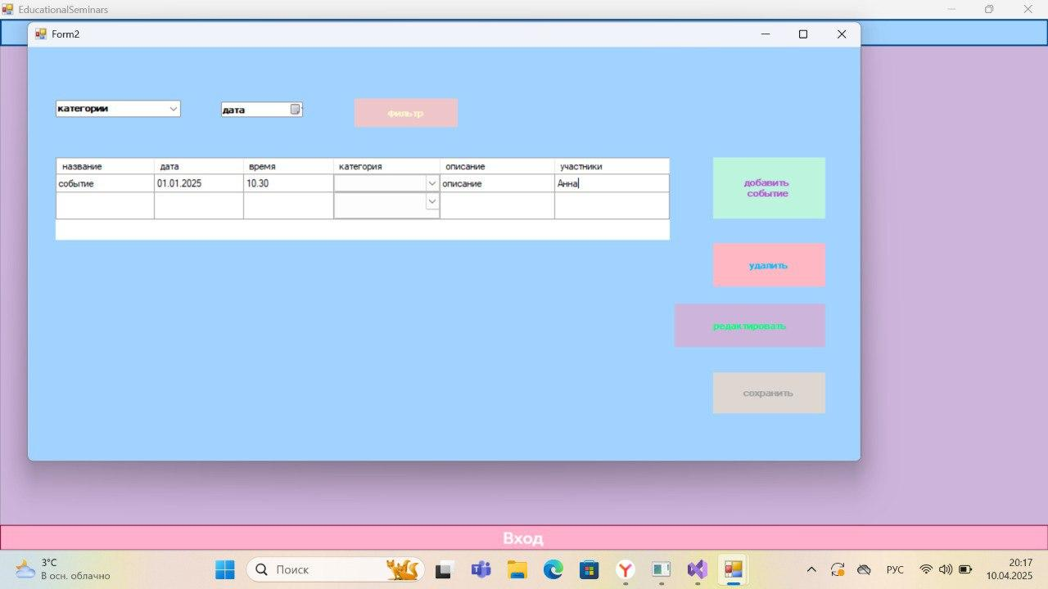 | Средний
5 | Исправлена | Отсутствие обработчика сохранения события | Необходимо уведомлять пользователя о сохранении/ошибке сохранения данных, однако обработчик сохранения событий отсутствует | Запустить приложение, войти в него, добавить данные о новом событии, сохранить их | При нажатии на кнопку "Сохранить" не показывается информация о удачном или неудачном сохранении данных | При нажатии на кнопку "Сохранить" должна отображаться информация о удачном или неуданом сохранении данных | ОС: Windows 11, Microsoft Visual Studio Community 2022 (64-разрядная версия) - Current Версия 17.12.1, Microsoft .NET Framework Версия 4.8.09032 |  | Средний

